이달의 키워드
* 저작권 안내
제공기관 | 국립중앙도서관
데이터 제공일 | 2026-06-28
이용허락조건 | 저작자표시(BY) : 저작자와 출처 등을 표시하면 영리 목적의 이용이나 변경 및 2차적 저작물의 작성을 포함한 자유이용을 허락합니다.

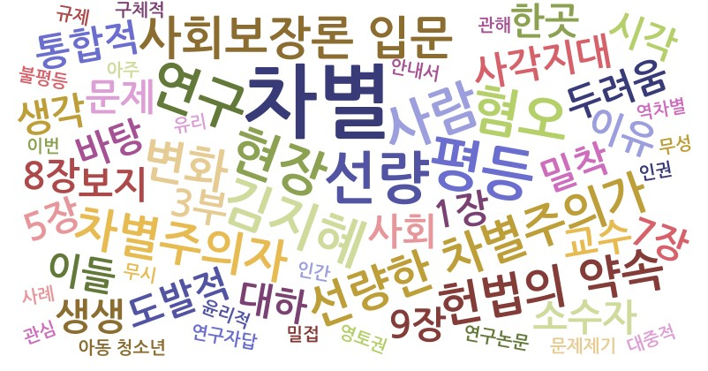
이달의 키워드_100건
순위 | 키워드 | Score
1 | 차별 | 41.447
2 | 선량 | 11.513
2 | 평등 | 11.513
4 | 사람 | 9.21
4 | 연구 | 9.21
4 | 현장 | 9.21
4 | 혐오 | 9.21
4 | 김지혜 | 9.21
9 | 사회보장론 입문 | 6.908
9 | 선량한 차별주의가 | 6.908
9 | 차별주의자 | 6.908
9 | 변화 | 6.908
9 | 헌법의 약속 | 6.908
9 | 아무도 몰랐던 이야기 | 6.908
9 | 다문화학과 | 6.908
9 | 인권행정 길라잡이 | 6.908
17 | 보지 | 4.605
17 | 사각지대 | 4.605
17 | 사회 | 4.605
17 | 대하 | 4.605
17 | 바탕 | 4.605
17 | 밀착 | 4.605
17 | 문제 | 4.605
17 | 두려움 | 4.605
17 | 도발적 | 4.605
17 | 통합적 | 4.605
17 | 차별금지법 | 4.605
17 | 이유 | 4.605
17 | 이론적 | 4.605
17 | 이들 | 4.605
17 | 열악 | 4.605
17 | 연구자 | 4.605
17 | 한곳 | 4.605
17 | 시각 | 4.605
17 | 풍경 | 4.605
17 | 소수자 | 4.605
17 | 탄생 | 4.605
17 | 생생 | 4.605
17 | 생각 | 4.605
17 | 새장 | 4.605
17 | 사회학 일반 | 4.605
17 | 이주민 | 4.605
17 | 대응 | 4.605
17 | 평범 | 4.605
17 | 국내 | 4.605
17 | 구축 | 4.605
17 | 교수 | 4.605
17 | 3부 | 4.605
17 | 공정 | 4.605
17 | 공저 | 4.605
17 | 토대 | 4.605
17 | 전념 | 4.605
17 | 3장 | 4.605
17 | 강릉원주대 | 4.605
17 | 감사 | 4.605
17 | 9장 | 4.605
17 | 8장 | 4.605
17 | 7장 | 4.605
17 | 6장 | 4.605
17 | 5장 | 4.605
17 | 2장 | 4.605
17 | 4장 | 4.605
17 | 현장활동가이자 | 4.605
17 | 다양 | 4.605
17 | 다수 | 4.605
17 | 10장 | 4.605
17 | 자세 | 4.605
17 | 1부 | 4.605
17 | 통계학 사회복지학 법학 | 4.605
17 | 창비 | 4.605
17 | 1장 | 4.605
17 | 진행 | 4.605
17 | 2부 | 4.605
74 | 안내서 | 2.303
74 | 역차별 | 2.303
74 | 유리 | 2.303
74 | 인권 | 2.303
74 | 윤리적 | 2.303
74 | 연구자답 | 2.303
74 | 인간 | 2.303
74 | 연구논문 | 2.303
74 | 이번 | 2.303
74 | 영토권 | 2.303
74 | 아주 | 2.303
74 | 아동 청소년 | 2.303
74 | 무성 | 2.303
74 | 무시 | 2.303
74 | 문제제기 | 2.303
74 | 밀접 | 2.303
74 | 법 정책적 | 2.303
74 | 규제 | 2.303
74 | 불평등 | 2.303
74 | 국제법적 비교법적 | 2.303
74 | 국내외 | 2.303
74 | 사례 | 2.303
74 | 구체적 | 2.303
74 | 관해 | 2.303
74 | 관심 | 2.303
74 | 대중적 | 2.303
74 | 홈리스 | 2.303

